BOM
Lista de Material (BOM) |  |  |  |  |  | Tabela utilização Arduino
Projeto Olido Smart Home IoT
Lista de Hardware |  |  |  |  |  | Pino | Referencia
 |  |  |  |  |  | A0 | LDR Dia/Noite
Qtde | UM | Descrição | Especificação | Aplicação |  | D0 | -
1 | PC | Porta | Estrutura MDF da casa |  |  | D1 | -
 |  |  | Cabos de alimentacao |  |  | D2
1 | PC | Fonte |  | Alimentacao |  | D3
1 | PC | Arduino | Duo |  |  | D4
1 | PC | Shield | Arduino Wifi ou Ethernet (ou usar Arduino WeMOS) |  |  | D5
1 | PC | Modulo | Timer / Clock DS1302 |  | 2 Pinos Digitais | D6
 |  |  |  |  |  | D7
 |  |  |  |  |  | D8
 |  |  |  |  |  | D9
Local | Mini Porta |  |  |  |  | D10
 |  |  |  |  |  | D12
Qtde | UM | Descrição | Especificação | Aplicação | Pino | D13
1 | PC | Porta | Estrutura MDF (acesso a camera, teclado 4x4 e trava) | Porta
1 | PC | Relé | Modulo relé 1x | Acionamento Fechadura | 1 Pino Digital
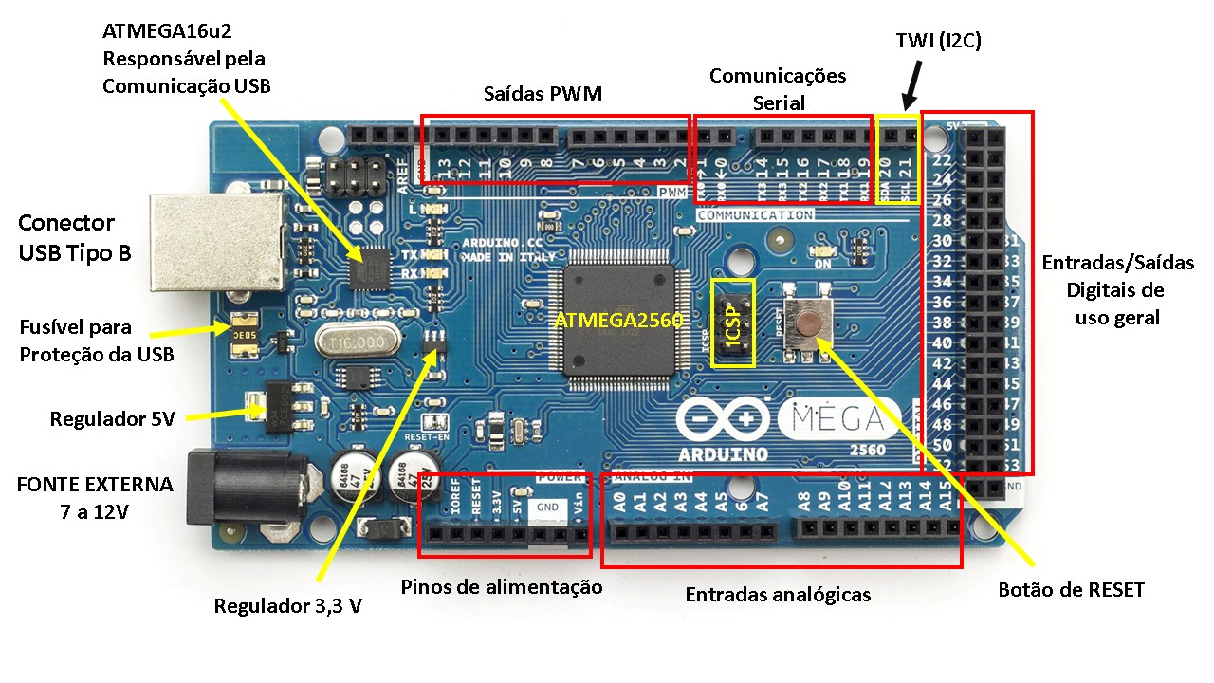
1 | PC | Fechadura | Fechadura com eletroima retorno por mola | Acionamento
1 | PC | Camera | MÓDULO CAMERA VGA OV7670 | Camera vigilancia | 2 Pinos Digitais (TX/RX)
1 | PC | Teclado | Teclado matricial de membrana com 16 teclas (4x4) | Teclado entrada | 8 Pinos Digitais
1 | PC | Display | LCD (preferencia I2C - necessidade de Modulo serial ) |  | 6 pinos ou 2 pinos

Local | Sala

Qtde | UM | Descrição | Especificação | Aplicação | Pino
1 | PC | Sensor | DHT11 ou DHT22 | umidade / temperatura | 1 pino digital
1 | PC | Resistor | TBD | Resistor DHT11 / 22
2 | PC | Led | Alto Brilho | Iluminação da Sala | 1 pino digital
2 | PC | Resistor | TBD | Resistor Led Alto Brilho
2 | PC | Suporte | Suporte de Led com rosca
1 | PC | Led | Amarelo | Abajur | 1 pino digital
1 | PC | Suporte | Suporte de Led com rosca
1 | PC | Resistor | TBD | Resistor Led comum
1 | PC | Motor | TBD | Ventilação | 1 pino digital
1 | PC | Hélice | Peça Impressa 3D | Simulacao de Refrigeracao

Local | Cozinha

Qtde | UM | Descrição | Especificação | Aplicação
1 | PC | Led | Alto Brilho | Iluminação da Cozinha | 1 pino
1 | PC | Resistor | TBD | Resistor Led Alto Brilho
1 | PC | Suporte | Suporte de Led com rosca

Local | Lavabo

Qtde | UM | Descrição | Especificação | Aplicação
1 | PC | Led | Alto Brilho | Iluminação do Lavabo | 1 pino
1 | PC | Resistor | TBD | Resistor Led Alto Brilho
1 | PC | Suporte | Suporte de Led com rosca

Local | Quarto 1

Qtde | UM | Descrição | Especificação | Aplicação | Pino
1 | PC | Led | Alto Brilho | Iluminação do Quarto 1 | 1 pino
1 | PC | Resistor | TBD | Resistor Led Alto Brilho
1 | PC | Suporte | Suporte de Led com rosca
1 | PC | Motor | TBD | Ventilação | 4 pinos
1 | PC | Haste | Metalica | Deslocamento Cortina
1 | PC | Cortina | TBD
1 | PC | Presilha | Peca 3d Impressa | Fixacao motor
1 | PC | Ponte H | Circuito Integrado L293D | Inversão da rotacao do motor

Local | Quarto 2

Qtde | UM | Descrição | Especificação | Aplicação
1 | PC | Led | Alto Brilho | Iluminação do Quarto 2 | 1 pino
1 | PC | Resistor | TBD | Resistor Led Alto Brilho
1 | PC | Suporte | Suporte de Led com rosca

Local | WC

Qtde | UM | Descrição | Especificação | Aplicação
1 | PC | Led | Alto Brilho | Iluminação do WC | 1 pino
1 | PC | Resistor | TBD | Resistor Led Alto Brilho
1 | PC | Suporte | Suporte de Led com rosca

Local | Telhado e Coleta de Chuva

Qtde | UM | Descrição | Especificação | Aplicação
1 | PC | Telhado | Peça Impressa 3D ou Madeira protegida
1 | PC | Canaleta | TBD | Coleta de agua de chuva
1 | PC | Nuvem | Prototipo de nuvem (acrílico) ?? | Simulacao de chuva
1 | PC | Tubo | Peça Impressa 3D | Tubo de descida agua chuva
1 | PC | Caixa d'água | Peça Impressa 3D (parte inferior da base) | Coleta de agua de chuva
2 | PC | Sensor | Sensor de nível min e máximo da caixa dágua
1 | PC | Peca | Peça plastica | Coleta da agua do jardim
1 | PC | Bomba | Bomba de aquario | retorno da coleta da água de jardim para a caixa d água

Local | Entrada

Qtde | UM | Descrição | Especificação | Aplicação
10 | PC | Led | Amarelo | Iluminação da entrada | 1 pino
1 | PC | Resistor | TBD | Resistor Led comum
1 | PC | Suporte | Suporte de Led com rosca
1 | PC | Motor | TBD | Abertura portao | 1 pino
1 | PC | Ponte H | Circuito Integrado L293D | Inversão da rotacao do motor
1 | PC | Cremalheira | Deslocamento motor

Local | Garagem

Qtde | UM | Descrição | Especificação | Aplicação
1 | PC | Led | Alto Brilho | Iluminação do Quarto 2 | 1 pino digital
1 | PC | Resistor | TBD | Resistor Led Alto Brilho
1 | PC | Suporte | Suporte de Led com rosca
1 | PC | Motor | TBD | Abertura garagem | 1 pino digital
1 | PC | Ponte H | Circuito Integrado L293D | Inversão da rotacao do motor
1 | PC | Haste | Peca 3d Impressa - haste basculante

Local | Externo

Qtde | UM | Descrição | Especificação | Aplicação
1 | PC | LDR | 5mm | Sensor Dia Noite | 1 pino analogico
1 | PC | Led | Alto Brilho | Iluminação do WC | 1 pino digital
1 | PC | Resistor | TBD | Resistor Led Alto Brilho
1 | PC | Suporte | Suporte de Led com rosca

 |  | MCP23017 (I/O Expander)???

